Лист 1
Прайс-лист
МИР ПРЯЖИ

В валюте: руб. (курс 1).
Цены указаны на 07.08.2020

№ | Номенклатура/ Характеристика номенклатуры | Описание | Изображение | Артикул | Цена | Ед. | Остаток | Ссылка на сайт
 | Металлические платы для эмбоссирования Доска | Металлические платы для эмбоссирования Доска | 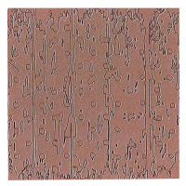 | MT1-008 | 505.25 |  |  | Изображение
 | Металлические платы для эмбоссирования Доска |  |  |  | 505.25 | шт | 6 | Изображение
 | Металлические платы для эмбоссирования Индустриальный | Металлические платы для эмбоссирования Индустриальный | 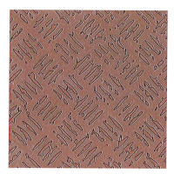 | MT1-002 | 505.25 |  |  | Изображение
 | Металлические платы для эмбоссирования Индустриальный |  |  |  | 505.25 | шт | 8 | Изображение
 | Металлические платы для эмбоссирования Интерлок | Металлические платы для эмбоссирования Интерлок | 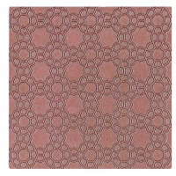 | MT1-007 | 505.25 |  |  | Изображение
 | Металлические платы для эмбоссирования Интерлок |  |  |  | 505.25 | шт | 9 | Изображение
 | Металлические платы для эмбоссирования Кракле | Металлические платы для эмбоссирования Кракле | 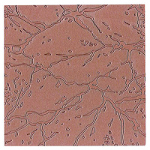 | MT1-004 | 505.25 |  |  | Изображение
 | Металлические платы для эмбоссирования Кракле |  |  |  | 505.25 | шт | 2 | Изображение
 | Металлические платы для эмбоссирования Решётка 2 | Металлические платы для эмбоссирования Решётка 2 | 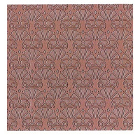 | MT1-003 | 505.25 |  |  | Изображение
 | Металлические платы для эмбоссирования Решётка 2 |  |  |  | 505.25 | шт | 9 | Изображение
 | Металлические платы для эмбоссирования Решётка 3 | Металлические платы для эмбоссирования Решётка 3 | 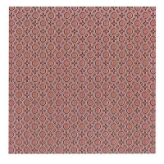 | MT1-005 | 505.25 |  |  | Изображение
 | Металлические платы для эмбоссирования Решётка 3 |  |  |  | 505.25 | шт | 7 | Изображение
 | Металлические платы для эмбоссирования Решётка 4 | Металлические платы для эмбоссирования Решётка 4 | 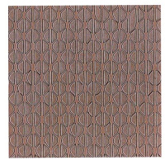 | MT1-006 | 505.25 |  |  | Изображение
 | Металлические платы для эмбоссирования Решётка 4 |  |  |  | 505.25 | шт | 9 | Изображение

